상품제안서
베이스어스 차량용 충전기 자동차 시거잭 듀얼 USB 차량 고속 충전 3.1A 미니 사이즈 | 상품코드: F31533

 |  |  |  |  |  |  | 02-412-0044 | www.easy1.co.kr
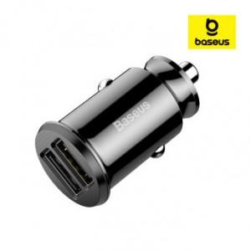

【상세/제작정보】

【인쇄/포장옵션】 | 레이저 / 포장지포장

【공급단가】 | 수량 | 100~ | 300~ | 500~ | 1,000~ | 3,000~
*VAT별도 | 단가 | 4,800원 | 4,720원 | 4,600원 | 4,520원 | 4,400원

【상품 URL】 | https://easy1.co.kr:443/src/goods_detail.php?gdno=31533

